상품제안서
조명등) 디지털시계 온도계 / 달력 / 카렌다 / 캘린더 | 상품코드: F28117

 |  |  |  |  |  |  | 02-412-0044 | www.easy1.co.kr
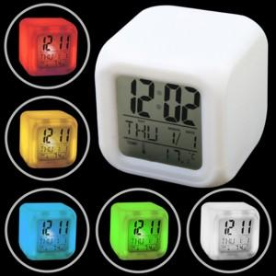

【상세/제작정보】

【인쇄/포장옵션】 | 실크 / 포장불가능

【공급단가】 | 수량 | 200~ | 500~ | 1,000~ | 3,000~ | 5,000~
*VAT별도 | 단가 | 3,330원 | 3,280원 | 3,190원 | 3,140원 | 3,050원

【상품 URL】 | http://www.easy1.co.kr/src/goods_detail.php?gdno=28117

